ルート図
○○岳 ルートと注意ポイント

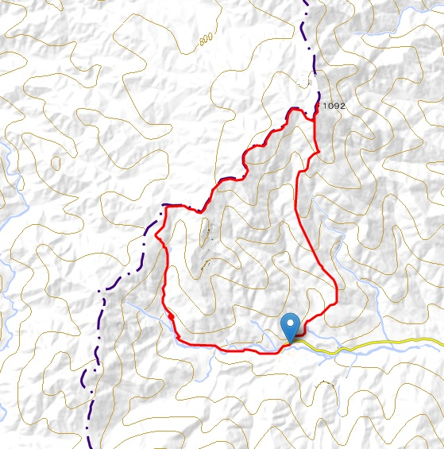
N

○○岳 △
ガレ場への転滑落

ガレ場
ガレ場への転滑落落

急斜面落
道迷い

危険ルート
迷い込み注意
岩稜通過
落石/転滑落

クサリ場
スリップ
道迷い

渡渉
Ｐ ○○渓谷キャンプ場

START/GOAL
h=440m

緊急時連絡系統
緊急時連絡及び対処

 |  |  | 事故発生 |  |  |  | 留守メンバーの判断

 |  | パーティを安全な場所へ移動、確保 | パーティを安全な場所へ移動確保

下山予定日まで
連絡なし
 |  | 遭難者及び現場確認（状況確認

 | 生存 |  |  | 死亡 |  | 発見 | 行方不明

 | 応急処置・救助活動 |  |  |  |  |  | 捜索活動

救出行動 | 救出活動 | 救出困難、早期治療 |  |  |  |  | 捜索不能

事故の連絡、活動開始（計画書の緊急連絡先） | 事故の連絡、活動開始（計画書の緊急連絡先）

 | 遭対本部設置（支部・遭対委員会・その他）

 |  | 救助隊活動 |  | 遺体収容活動 |  |  | 捜索隊活動

 |  |  |  |  |  |  | 発見救出

 | 下 山

 |  | 登山メンバー
 |  | 救助隊(山岳救助隊、警察、山小屋、他登山隊）
 | 注（事故状況により下記の場合は自己判断にて連絡、要請する）
 | ＊ | 緊急連絡先への連絡がつかない場合、
 | ・ 現場の事故状況から見て明らかにヘリ要請が必要と判断する場合 | 現場の事故状況から見て明らかにヘリ要請が必要と判断する場合、警察に
 |  | 連絡を入れ、ヘリを要請する

 | 《事故発生時の連絡事項》 |  |  |  | 《メモ例》
 | １．発生日時と場所 |  |  | ・・・・・・・・ | 〇月〇日〇時頃、御在所岳中道キレット付近
 | ２．事故者の数・氏名・年齢・性別・・・・・・・ |  |  |  | 1人、〇山☓男、男性、〇〇歳
 | ３．事故者の外見的特徴 |  |  | ・・・・・・・・ | 身長170㎝位、黄色ジャケット、黒パンツ
 | ４・事故の内容と原因 |  |  | ・・・・・・・・ | 岩場下降中30mほど転落、全身打撲模様
 | ５．事故者の状況 |  |  | ・・・・・・・・ | 顔面出血、意識なし、平地に2mほど引き上げ
 | ６．パーティの状況 |  |  | ・・・・・・・・ | 他4名うち2名初心者で動けず、
 | ７．現場の状況 |  |  | ・・・・・・・・ | 天候は良、ツェルト使用で待機、食量、水あり
 | ８．救助要請の是非 |  |  | ・・・・・・・・ | 動かせないのでヘリ要請、自力搬出不可
 | ９．こちらへの連絡方法 |  |  | ・・・・・・・・ | 電話(○○○)当地圏外、無線機(433.00KHZ)

